Oversikt

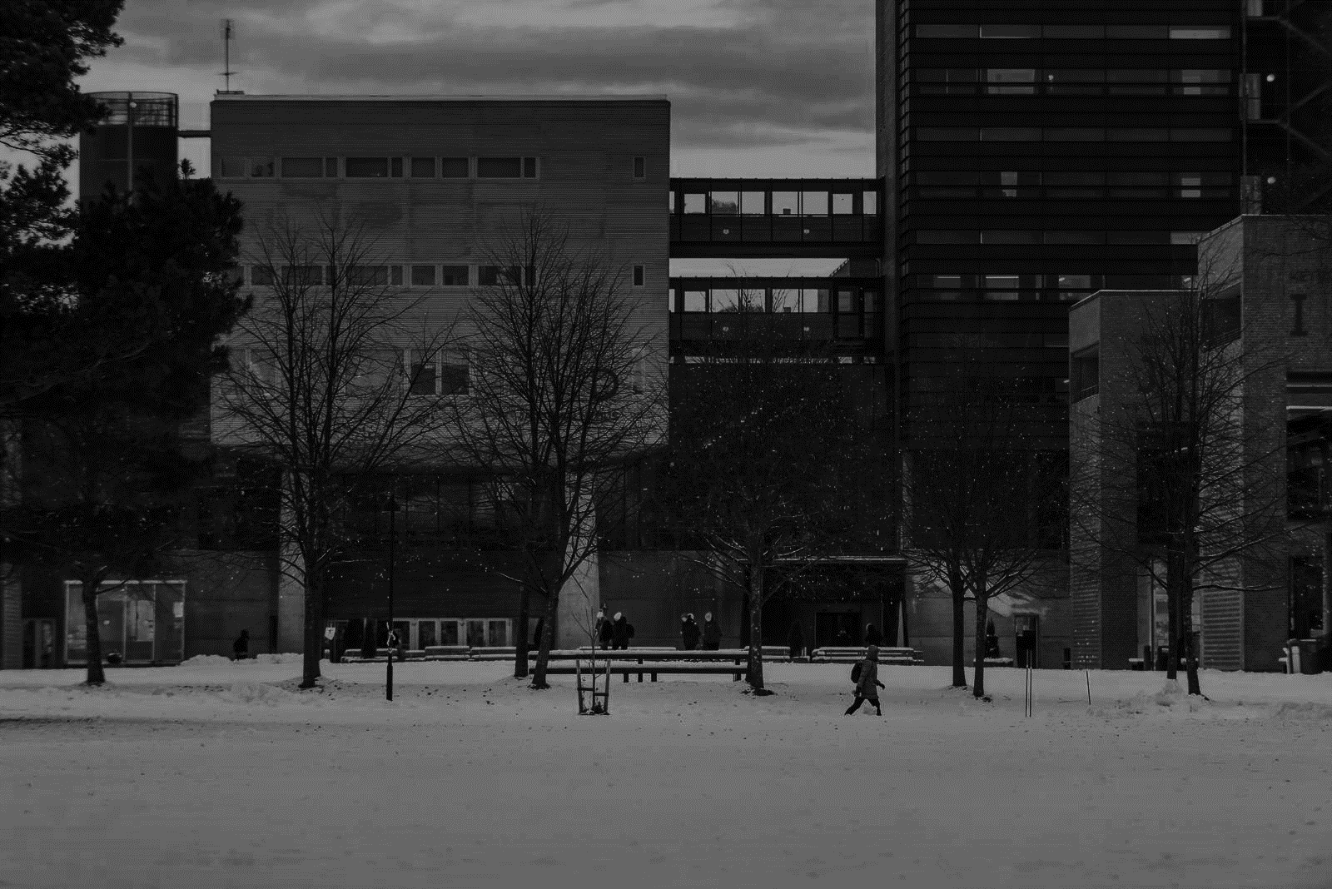
 | Maks | Oppnådd | Fullførelse | 0 | 0.1 | 0.2 | 0.3 | 0.4 | 0.5 | 0.6 | 0.7 | 0.8 | 0.9 | 1
Naturlige tall | 34 | 32 | 0.94117647059 | #N/A | #N/A | #N/A | #N/A | #N/A | #N/A | #N/A | #N/A | #N/A | 0.94117647059 | #N/A
Figurtall og generalisering | 33 | 22 | 0.66666666667 | #N/A | #N/A | #N/A | #N/A | #N/A | #N/A | 0.66666666667 | #N/A | #N/A | #N/A | #N/A
Rasjonale tall | 36 | 11 | 0.30555555556 | #N/A | #N/A | #N/A | 0.30555555556 | #N/A | #N/A | #N/A | #N/A | #N/A | #N/A | #N/A
Brøk og desimaltall | 44 | 44 | 1 | #N/A | #N/A | #N/A | #N/A | #N/A | #N/A | #N/A | #N/A | #N/A | #N/A | 1
Prosent |  |  | 0.51845086644 | #N/A | #N/A | #N/A | #N/A | #N/A | 0.51845086644 | #N/A | #N/A | #N/A | #N/A | #N/A
Negative tall |  |  | 0.74172590865 | #N/A | #N/A | #N/A | #N/A | #N/A | #N/A | #N/A | 0.74172590865 | #N/A | #N/A | #N/A
Potenser og posisjonssystemet |  |  | 0.33703608754 | #N/A | #N/A | #N/A | 0.33703608754 | #N/A | #N/A | #N/A | #N/A | #N/A | #N/A | #N/A
Lineære funksjoner |  |  | 0.73763759753 | #N/A | #N/A | #N/A | #N/A | #N/A | #N/A | #N/A | 0.73763759753 | #N/A | #N/A | #N/A
Kvadratiske funksjoner |  |  | 0.21389065936 | #N/A | #N/A | 0.21389065936 | #N/A | #N/A | #N/A | #N/A | #N/A | #N/A | #N/A | #N/A
Funksjonsbegrepet |  |  | 0.21282808309 | #N/A | #N/A | 0.21282808309 | #N/A | #N/A | #N/A | #N/A | #N/A | #N/A | #N/A | #N/A
Måling og beregninger |  |  | 0.55497849733 | #N/A | #N/A | #N/A | #N/A | #N/A | 0.55497849733 | #N/A | #N/A | #N/A | #N/A | #N/A
Kombinatorikk | 37 | 0 | 0 | 0 | #N/A | #N/A | #N/A | #N/A | #N/A | #N/A | #N/A | #N/A | #N/A | #N/A
Tekstbokst som skal fungere osm hyperlenke, skal bli usynlig
Tekstbokst som skal fungere osm hyperlenke, skal bli usynlig
Tekstbokst som skal fungere osm hyperlenke, skal bli usynlig
Tekstbokst som skal fungere osm hyperlenke, skal bli usynlig
Tekstbokst som skal fungere osm hyperlenke, skal bli usynlig
Sannsynlighet |  |  | 0.0075993244202 | 0.0075993244202 | #N/A | #N/A | #N/A | #N/A | #N/A | #N/A | #N/A | #N/A | #N/A | #N/A
Statistikk |  |  | 0.085073524113 | 0.085073524113 | #N/A | #N/A | #N/A | #N/A | #N/A | #N/A | #N/A | #N/A | #N/A | #N/A
 |  |  |  |  | FRA E til O er celletekst hvit for å skjule info data til formattering

Kombinatorikk

 | Tema |  | Maks | Oppnådd | Relativ oppnåelse | 0 | 0.1 | 0.2 | 0.3 | 0.4 | 0.5 | 0.6 | 0.7 | 0.8 | 0.9 | 1 | 1.1 | 0
 | Kombinatorikk |  | 37 | 0 | 0.02 |  | 0.02 | #N/A | #N/A | #N/A | #N/A | #N/A | #N/A | #N/A | #N/A | #N/A | #N/A
 | Naturlige tall |  | 19 | 0 | 0.02 |  | 0.02 | #N/A | #N/A | #N/A | #N/A | #N/A | #N/A | #N/A | #N/A | #N/A | #N/A
 | Figurtall og generalisering |  | 21 | 0 | 0.02 |  | 0.02 | #N/A | #N/A | #N/A | #N/A | #N/A | #N/A | #N/A | #N/A | #N/A | #N/A
 | Rasjonale tall |  | 36 | 0 | 0.02 |  | 0.02 | #N/A | #N/A | #N/A | #N/A | #N/A | #N/A | #N/A | #N/A | #N/A | #N/A
 | Negative tall |  | 9 | 0 | 0.02 |  | 0.02 | #N/A | #N/A | #N/A | #N/A | #N/A | #N/A | #N/A | #N/A | #N/A | #N/A
 | Potenser og posisjonssystemer |  | 15 | 0 | 0.02 |  | 0.02 | #N/A | #N/A | #N/A | #N/A | #N/A | #N/A | #N/A | #N/A | #N/A | #N/A
 | Funksjoner |  | 63 | 0 | 0.02 |  | 0.02 | #N/A | #N/A | #N/A | #N/A | #N/A | #N/A | #N/A | #N/A | #N/A | #N/A
 | Måling og beregninger |  | 33 | 0 | 0.02 |  | 0.02 | #N/A | #N/A | #N/A | #N/A | #N/A | #N/A | #N/A | #N/A | #N/A | #N/A
 | Sannsynlighet |  | 33 | 0 | 0.02 |  | 0.02 | #N/A | #N/A | #N/A | #N/A | #N/A | #N/A | #N/A | #N/A | #N/A | #N/A
 | Statisitkk |  | 27 | 0 | 0.02 |  | 0.02 | #N/A | #N/A | #N/A | #N/A | #N/A | #N/A | #N/A | #N/A | #N/A | #N/A
 | Didaktikk |  | 48 | 0 | 0.02 |  | 0.02 | #N/A | #N/A | #N/A | #N/A | #N/A | #N/A | #N/A | #N/A | #N/A | #N/A
 | 0
 |  |  |  |  | BUFFERBAR
 |  |  |  |  | 0
 |  |  |  |  | 0
 |  |  |  |  | 0
 |  |  |  |  | 0
 |  |  |  |  | 0
 |  |  |  |  | 0
 |  |  |  |  | 0
 |  |  |  |  | 0
 |  |  |  |  | 0
 |  |  |  |  | 0
 |  |  |  |  | 0

 | Undertema
 | Grunnleggende prinsipper
 | Utvalg
 | Grunnleggende prinsipper
 | Regnestrategier
 | Figurtall og generalisering
 | Brøk
 | Brøk og desimalform
 | Prosentbegrepet
 | Negative tall
 | Potenser og posisjonssystemer
 | Lineære funksjoner
 | Kvadratiske funksjoner
 | Omvendtproporsjonale
 | FIXME
 | Grunnleggende sannsynlighet og uniform sannsynlighet
 | FIXME
 | Building thinking classrooms
 | 0

 |  |  |  |  |  |  |  |  |  |  |  |  |  |  |  |  |  |  | 0

